1. THỐNG KÊ NHANH
1
2
 | Trường | Cách tính | Mô Tả
 | - Ngày trước đó | Nhập tay | Quản trị web sẽ tải các file Input lên và sẽ nhập tay 2 ngày cần so sánh với nhau lên hệ thống
 | - Ngày mới nhất | Nhập tay
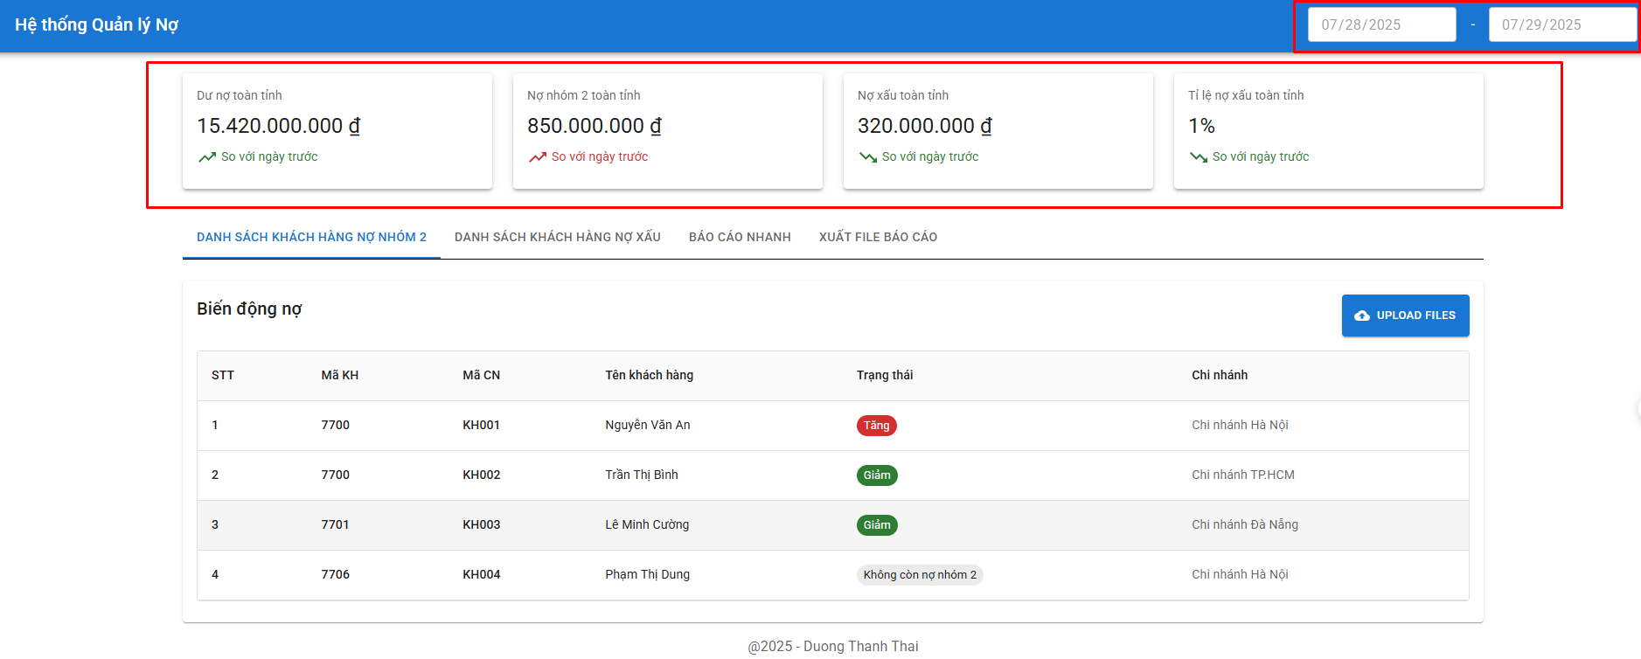 | - Dư nợ toàn tỉnh | + Sử dụng file: 11.08 TOAN TINH; Folder: BC TONG + Giá trị = tongduno (Agribank CN Kien Giang) + tongduno (Agribank CN Kiên Lương Kien Giang) + tongduno (Agribank CN Kiên Hải Kien Giang) + tongduno (Agribank CN Hòn Đất Kien Giang) + tongduno (Agribank CN Hà Tiên Kien Giang) + tongduno (Agribank CN Ba Hòn Kien Giang) + tongduno (Agribank CN Rạch Sỏi Kien Giang) + tongduno (Agribank CN Rạch Giá Kien Giang) + tongduno (Agribank CN Mỹ Lâm Kien Giang) | Thể hiện dư nợ toàn tỉnh ngày mới nhất và so sánh được dư nợ toàn tỉnh so với ngày trước đang tăng hay giảm
 | - Nợ nhóm 2 toàn tỉnh | + Sử dụng file: 11.08 TOAN TINH; Folder: BC TONG + Giá trị = nhom2 (Agribank CN Kien Giang) + nhom2 (Agribank CN Kiên Lương Kien Giang) + nhom2 (Agribank CN Kiên Hải Kien Giang) + nhom2 (Agribank CN Hòn Đất Kien Giang) + nhom2 (Agribank CN Hà Tiên Kien Giang) + nhom2 (Agribank CN Ba Hòn Kien Giang) + nhom2 (Agribank CN Rạch Sỏi Kien Giang) + nhom2 (Agribank CN Rạch Giá Kien Giang) + nhom2 (Agribank CN Mỹ Lâm Kien Giang) | Thể hiện được nợ nhóm 2 toàn tỉnh ngày mới nhất và so sánh được với ngày trước đang tăng hay giảm
 | - Nợ xấu toàn tỉnh | Dư nợ toàn tỉnh - Nợ Nhóm 2 toàn tỉnh | Thể hiện được nợ xấu toàn tỉnh ngày mới nhất và so sánh được với ngày trước đang tăng hay giảm
 | - Tỉ lệ nợ xấu toàn tỉnh | Nợ xấu toàn tỉnh/Dư nợ toàn tỉnh | Thể hiện được tỷ lệ nợ xấu toàn tỉnh ngày mới nhất và so sánh được với ngày trước đang tăng hay giảm

2. DANH SACH KH NHOM 2
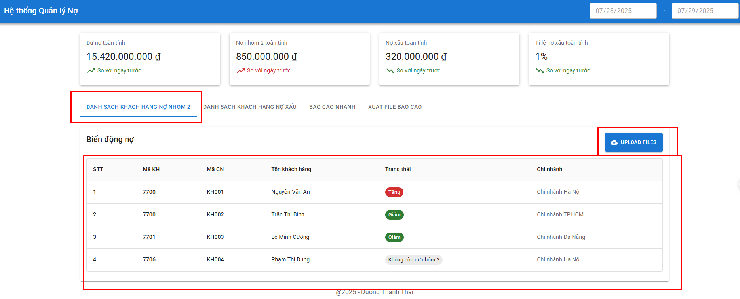
Trường | Cách tính |  | Mô Tả
 | File sử dụng: 10.8 N2 và 11.8 N2; trong Folder BAO CAO CHI TIET
Bảng thống kê danh sách có biến động nợ nhóm 2 | Trường hợp | Kết quả trả ra | Xuất hiện các khách hàng thay đổi dư nợ (tăng, giảm, không còn nợ nhóm 2, xuất hiện mới) giữa ngày mới và ngày cũ.
 | “Mã kháchh hàng” có trong file 11.8 N2 nhưng không có trong file 10.8 N2 | - Mã Kháchh hàng
 |  | - Tên khách hàng có “Mã Kháchh hàng” đó.
 |  | - Trạng thái: Xuất hiện mới
 |  | - Mã Chi nhánh: Cột “Tên chi nhánh” trong file 11.8 N2 ứng với "Mã kháchh hàng" tương ứng đó
 | “Mã kháchh hàng” không có trong file 11.8 N2 nhưng có trong file 10.8 N2 | - Mã Kháchh hàng
 |  | - Tên khách hàng có “Mã Kháchh hàng” đó.
 |  | - Trạng thái: Không còn nợ nhóm 2
 |  | - Mã Chi nhánh: Cột “Tên chi nhánh” trong file 10.8 N2 ứng với "Mã kháchh hàng" tương ứng đó
 | “Mã kháchh hàng” có ở cả 2 file 11.8 N2 và file 10.8 N2 | - Tiến hành lấy cột “tổng số” trong file 11.8 N2 - (trừ) cột “tổng số” trong file 10.8 N2 ứng với “Mã kháchh hàng” đó
 |  | · If kết quả trừ = 0 => Không hiện lên bảng
 |  | · If kết quả > 0 => Trả ra: Mã Kháchh hàng, Tên khách hàng có “Mã Kháchh hàng” đó, Trạng thái: Tăng nợ nhóm 2.
 |  | · If kết quả < 0 => Trả ra: Mã Kháchh hàng, Tên khách hàng có “Mã Kháchh hàng” đó, Trạng thái: Giảm nợ nhóm 2.

3. DANH SACH NO XAU
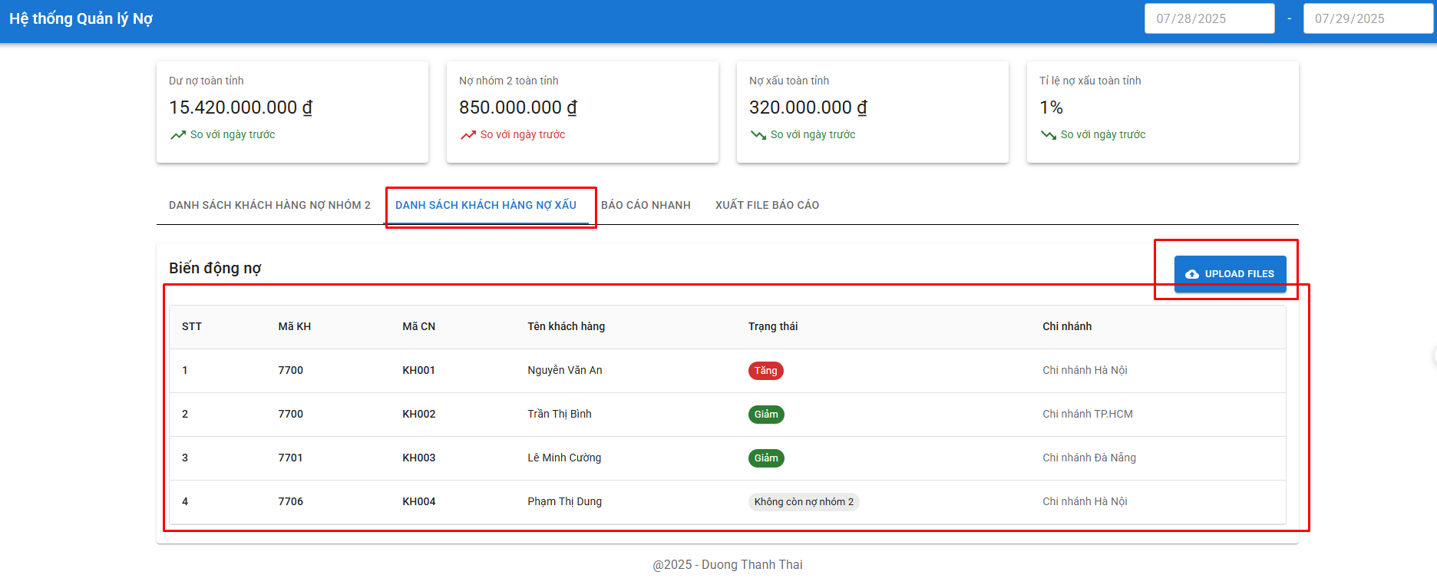
Trường | Cách tính |  | Mô Tả
 | File sử dụng: 10.8 NX và 11.8 NX; trong Folder BAO CAO CHI TIET
Bảng thống kê danh sách có biến động nợ xấu | Trường hợp | Kết quả trả ra | Dò các khách hàng thay đổi dư nợ (tăng, giảm, không còn nợ xấu, xuất hiện mới) giữa ngày mới và ngày cũ.
 | “Mã kháchh hàng” có trong file 11.8 NX nhưng không có trong file 10.8 NX | - Mã Kháchh hàng
 |  | - Tên khách hàng có “Mã Kháchh hàng” đó.
 |  | - Trạng thái: Xuất hiện mới
 |  | - Mã Chi nhánh: Cột “Tên chi nhánh” trong file 11.8 NX
 | “Mã kháchh hàng” không có trong file 11.8 NX nhưng có trong file 10.8 NX | - Mã Kháchh hàng
 |  | - Tên khách hàng có “Mã Kháchh hàng” đó.
 |  | - Trạng thái: Không còn nợ xấu
 |  | - Mã Chi nhánh: Cột “Tên chi nhánh” trong file 10.8 NX ứng với "Mã kháchh hàng" tương ứng đó
 | “Mã kháchh hàng” có ở cả 2 file 11.8 NX và file 10.8 NX | - Tiến hành lấy cột “tổng số” trong file 11.8 NX - (trừ) cột “tổng số” trong file 10.8 NX ứng với “Mã kháchh hàng” đó
 |  | · If kết quả trừ = 0 => Không hiện lên bảng.
 |  | · If kết quả > 0 => Trả ra: Mã Kháchh hàng, Tên khách hàng có “Mã Kháchh hàng” đó, Trạng thái: Tăng nợ nhóm xấu
 |  | · If kết quả < 0 => Trả ra: Mã Kháchh hàng, Tên khách hàng có “Mã Kháchh hàng” đó, Trạng thái: Giảm nợ nhóm xấu

4. BAO CAO NHANH
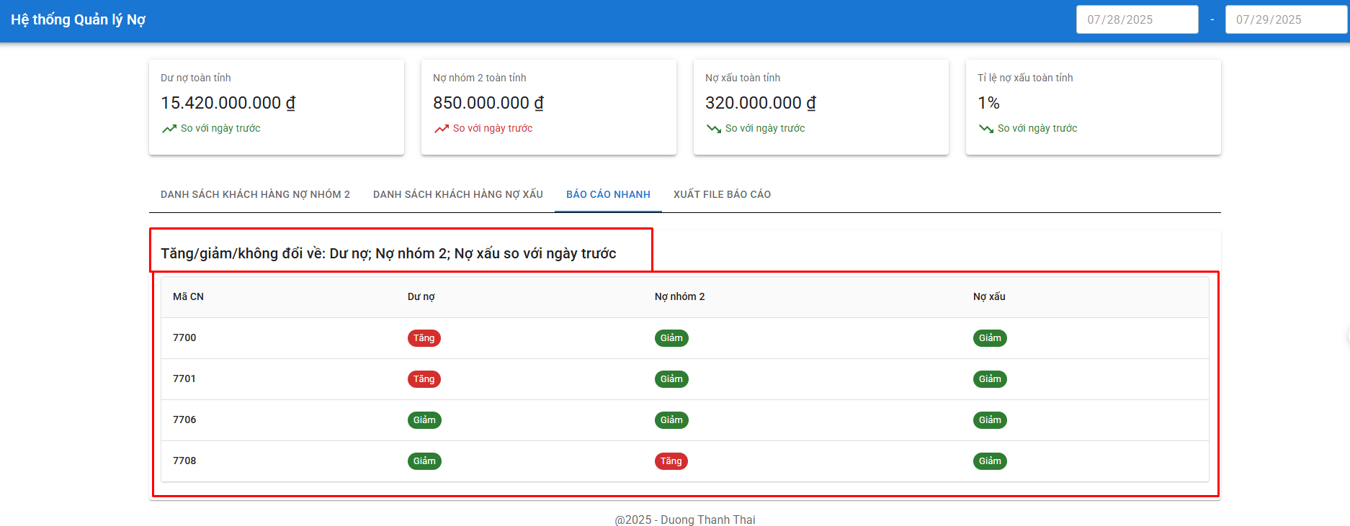
Cách tính |  |  |  | Mô tả
Mã Chi nhánh | Dư nợ | Nợ nhóm 2 | Nợ xấu (Nợ xấu = tổng dư nợ - nợ nhóm 1 - nợ nhóm 2)
7700 | - Tính toán = Cột tongduno (Agribank CN Kien Giang; file: 11.08 TOAN TINH; Folder: BC TONG) – (trừ) Cột tongduno (Agribank CN Kien Giang; file: 10.08 TOAN TINH; Folder: BC TONG) - Trả ra: if (tính toán >0) => Tăng; If (tính toán <0) => Giảm; If (tính toán =0) => Không có sự biến động | - Tính toán = Cột nhom2 (Agribank CN Kien Giang; file: 11.08 TOAN TINH; Folder: BC TONG) – (trừ) Cột nhom2 (Agribank CN Kien Giang; file: 10.08 TOAN TINH; Folder: BC TONG) - Trả ra: if (tính toán >0) => Tăng; If (tính toán <0) => Giảm; If (tính toán =0) => Không có sự biến động | - Tính toán = [cột tongduno(Agribank CN Kien Giang; file: 11.08 TOAN TINH; Folder: BC TONG) - tổng của cột nhom2, nhom1 (Agribank CN Kien Giang; file: 11.08 TOAN TINH; Folder: BC TONG)] – (trừ) [cột tongduno(Agribank CN Kien Giang; file: 10.08 TOAN TINH; Folder: BC TONG) - tổng của cột nhom2, nhom1 (Agribank CN Kien Giang; file: 10.08 TOAN TINH; Folder: BC TONG)] - Trả ra: if (tính toán >0) => Tăng; If (tính toán <0) => Giảm; If (tính toán =0) => Không có sự biến động | Bảng cho thấy dược các chi nhánh nào đang có tăng,giảm, không đổi ở các chỉ tiêu dư nợ, nợ xấu, nợ nhóm 2
7701 | - Tính toán = Cột tongduno (Agribank CN Kiên Lương Kiên Giang; file: 11.08 TOAN TINH; Folder: BC TONG) – (trừ) Cột tongduno (Agribank CN Kiên Lương Kiên Giang; file: 10.08 TOAN TINH; Folder: BC TONG) - Trả ra: if (tính toán >0) => Tăng; If (tính toán <0) => Giảm; If (tính toán =0) => Không có sự biến động | - Tính toán = Cột nhom2 (Agribank CN Kiên Lương Kiên Giang; file: 11.08 TOAN TINH; Folder: BC TONG) – (trừ) Cột nhom2 (Agribank CN Kiên Lương Kiên Giang; file: 10.08 TOAN TINH; Folder: BC TONG) - Trả ra: if (tính toán >0) => Tăng; If (tính toán <0) => Giảm; If (tính toán =0) => Không có sự biến động | - Tính toán = [cột tongduno(Agribank CN Kiên Lương Kien Giang; file: 11.08 TOAN TINH; Folder: BC TONG) - tổng của cột nhom2, nhom1 (Agribank CN Kiên Lương Kien Giang; file: 11.08 TOAN TINH; Folder: BC TONG)] – (trừ) [cột tongduno(Agribank CN Kiên Lương Kien Giang; file: 10.08 TOAN TINH; Folder: BC TONG) - tổng của cột nhom2, nhom1 (Agribank CN Kiên Lương Kien Giang; file: 10.08 TOAN TINH; Folder: BC TONG)] - Trả ra: if (tính toán >0) => Tăng; If (tính toán <0) => Giảm; If (tính toán =0) => Không có sự biến động
7706 | - Tính toán = Cột tongduno (Agribank CN Hòn Đất Kiên Giang; file: 11.08 TOAN TINH; Folder: BC TONG) – (trừ) Cột tongduno (Agribank CN Hòn Đất Kiên Giang; file: 10.08 TOAN TINH; Folder: BC TONG) - Trả ra: if (tính toán >0) => Tăng; If (tính toán <0) => Giảm; If (tính toán =0) => Không có sự biến động | - Tính toán = Cột nhom2 (Agribank CN Hòn Đất Kiên Giang; file: 11.08 TOAN TINH; Folder: BC TONG) – (trừ) Cột nhom2 (Agribank CN Hòn Đất Kiên Giang; file: 10.08 TOAN TINH; Folder: BC TONG) - Trả ra: if (tính toán >0) => Tăng; If (tính toán <0) => Giảm; If (tính toán =0) => Không có sự biến động | - Tính toán = [cột tongduno(Agribank CN Hòn Đất Kien Giang; file: 11.08 TOAN TINH; Folder: BC TONG) - tổng của cột nhom2, nhom1 (Agribank CN Hòn Đất Kien Giang; file: 11.08 TOAN TINH; Folder: BC TONG)] – (trừ) [cột tongduno(Agribank CN Hòn Đất Kien Giang; file: 10.08 TOAN TINH; Folder: BC TONG) - tổng của cột nhom2, nhom1 (Agribank CN Hòn Đất Kien Giang; file: 10.08 TOAN TINH; Folder: BC TONG)] - Trả ra: if (tính toán >0) => Tăng; If (tính toán <0) => Giảm; If (tính toán =0) => Không có sự biến động
7708 | - Tính toán = Cột tongduno (Agribank CN Kiên Hải Kien Giang; file: 11.08 TOAN TINH; Folder: BC TONG) – (trừ) Cột tongduno (Agribank CN Kiên Hải Kien Giang; file: 10.08 TOAN TINH; Folder: BC TONG) - Trả ra: if (tính toán >0) => Tăng; If (tính toán <0) => Giảm; If (tính toán =0) => Không có sự biến động | - Tính toán = Cột nhom2 (Agribank CN Kiên Hải Kien Giang; file: 11.08 TOAN TINH; Folder: BC TONG) – (trừ) Cột nhom2 (Agribank CN Kiên Hải Kien Giang; file: 10.08 TOAN TINH; Folder: BC TONG) - Trả ra: if (tính toán >0) => Tăng; If (tính toán <0) => Giảm; If (tính toán =0) => Không có sự biến động | - Tính toán = [cột tongduno(Agribank CN Kiên Hải Kien Giang; file: 11.08 TOAN TINH; Folder: BC TONG) - tổng của cột nhom2, nhom1 (Agribank CN Kiên Hải Kien Giang; file: 11.08 TOAN TINH; Folder: BC TONG)] – (trừ) [cột tongduno(Agribank CN Kiên Hải Kien Giang; file: 10.08 TOAN TINH; Folder: BC TONG) - tổng của cột nhom2, nhom1 (Agribank CN Kiên Hải Kien Giang; file: 10.08 TOAN TINH; Folder: BC TONG)] - Trả ra: if (tính toán >0) => Tăng; If (tính toán <0) => Giảm; If (tính toán =0) => Không có sự biến động
7711 | - Tính toán = Cột tongduno (Agribank CN Hà Tiên Kien Giang; file: 11.08 TOAN TINH; Folder: BC TONG) – (trừ) Cột tongduno (Agribank CN Hà Tiên Kien Giang; file: 10.08 TOAN TINH; Folder: BC TONG) - Trả ra: if (tính toán >0) => Tăng; If (tính toán <0) => Giảm; If (tính toán =0) => Không có sự biến động | - Tính toán = Cột nhom2 (Agribank CN Hà Tiên Kien Giang; file: 11.08 TOAN TINH; Folder: BC TONG) – (trừ) Cột nhom2 (Agribank CN Hà Tiên Kien Giang; file: 10.08 TOAN TINH; Folder: BC TONG) - Trả ra: if (tính toán >0) => Tăng; If (tính toán <0) => Giảm; If (tính toán =0) => Không có sự biến động | - Tính toán = [cột tongduno(Agribank CN Hà Tiên Kien Giang; file: 11.08 TOAN TINH; Folder: BC TONG) - tổng của cột nhom2, nhom1 (Agribank CN Hà Tiên Kien Giang; file: 11.08 TOAN TINH; Folder: BC TONG)] – (trừ) [cột tongduno(Agribank CN Hà Tiên Kien Giang; file: 10.08 TOAN TINH; Folder: BC TONG) - tổng của cột nhom2, nhom1 (Agribank CN Hà Tiên Kien Giang; file: 10.08 TOAN TINH; Folder: BC TONG)] - Trả ra: if (tính toán >0) => Tăng; If (tính toán <0) => Giảm; If (tính toán =0) => Không có sự biến động
7712 | - Tính toán = Cột tongduno (Agribank CN Ba Hòn Kien Giang; file: 11.08 TOAN TINH; Folder: BC TONG) – (trừ) Cột tongduno (Agribank CN Ba Hòn Kien Giang; file: 10.08 TOAN TINH; Folder: BC TONG) - Trả ra: if (tính toán >0) => Tăng; If (tính toán <0) => Giảm; If (tính toán =0) => Không có sự biến động | - Tính toán = Cột nhom2 (Agribank CN Ba Hòn Kien Giang; file: 11.08 TOAN TINH; Folder: BC TONG) – (trừ) Cột nhom2 (Agribank CN Ba Hòn Kien Giang; file: 10.08 TOAN TINH; Folder: BC TONG) - Trả ra: if (tính toán >0) => Tăng; If (tính toán <0) => Giảm; If (tính toán =0) => Không có sự biến động | - Tính toán = [cột tongduno(Agribank CN Ba Hòn Kien Giang; file: 11.08 TOAN TINH; Folder: BC TONG) - tổng của cột nhom2, nhom1 (Agribank CN Ba Hòn Kien Giang; file: 11.08 TOAN TINH; Folder: BC TONG)] – (trừ) [cột tongduno(Agribank CN Ba Hòn Kien Giang; file: 10.08 TOAN TINH; Folder: BC TONG) - tổng của cột nhom2, nhom1 (Agribank CN Ba Hòn Kien Giang; file: 10.08 TOAN TINH; Folder: BC TONG)] - Trả ra: if (tính toán >0) => Tăng; If (tính toán <0) => Giảm; If (tính toán =0) => Không có sự biến động
7713 | - Tính toán = Cột tongduno (Agribank CN Rạch Sỏi Kien Giang; file: 11.08 TOAN TINH; Folder: BC TONG) – (trừ) Cột tongduno (Agribank CN Rạch Sỏi Kien Giang; file: 10.08 TOAN TINH; Folder: BC TONG) - Trả ra: if (tính toán >0) => Tăng; If (tính toán <0) => Giảm; If (tính toán =0) => Không có sự biến động | - Tính toán = Cột nhom2 (Agribank CN Rạch Sỏi Kien Giang; file: 11.08 TOAN TINH; Folder: BC TONG) – (trừ) Cột nhom2 (Agribank CN Rạch Sỏi Kien Giang; file: 10.08 TOAN TINH; Folder: BC TONG) - Trả ra: if (tính toán >0) => Tăng; If (tính toán <0) => Giảm; If (tính toán =0) => Không có sự biến động | - Tính toán = [cột tongduno(Agribank CN Rạch Sỏi Kien Giang; file: 11.08 TOAN TINH; Folder: BC TONG) - tổng của cột nhom2, nhom1 (Agribank CN Rạch Sỏi Kien Giang; file: 11.08 TOAN TINH; Folder: BC TONG)] – (trừ) [cột tongduno(Agribank CN Rạch Sỏi Kien Giang; file: 10.08 TOAN TINH; Folder: BC TONG) - tổng của cột nhom2, nhom1 (Agribank CN Rạch Sỏi Kien Giang; file: 10.08 TOAN TINH; Folder: BC TONG)] - Trả ra: if (tính toán >0) => Tăng; If (tính toán <0) => Giảm; If (tính toán =0) => Không có sự biến động
7715 | - Tính toán = Cột tongduno (Agribank CN Rạch Giá Kien Giang; file: 11.08 TOAN TINH; Folder: BC TONG) – (trừ) Cột tongduno (Agribank CN Rạch Giá Kien Giang; file: 10.08 TOAN TINH; Folder: BC TONG) - Trả ra: if (tính toán >0) => Tăng; If (tính toán <0) => Giảm; If (tính toán =0) => Không có sự biến động | - Tính toán = Cột nhom2 (Agribank CN Rạch Giá Kien Giang; file: 11.08 TOAN TINH; Folder: BC TONG) – (trừ) Cột nhom2 (Agribank CN Rạch Giá Kien Giang; file: 10.08 TOAN TINH; Folder: BC TONG) - Trả ra: if (tính toán >0) => Tăng; If (tính toán <0) => Giảm; If (tính toán =0) => Không có sự biến động | - Tính toán = [cột tongduno(Agribank CN Rạch Giá Kien Giang; file: 11.08 TOAN TINH; Folder: BC TONG) - tổng của cột nhom2, nhom1 (Agribank CN Rạch Giá Kien Giang; file: 11.08 TOAN TINH; Folder: BC TONG)] – (trừ) [cột tongduno(Agribank CN Rạch Giá Kien Giang; file: 10.08 TOAN TINH; Folder: BC TONG) - tổng của cột nhom2, nhom1 (Agribank CN Rạch Giá Kien Giang; file: 10.08 TOAN TINH; Folder: BC TONG)] - Trả ra: if (tính toán >0) => Tăng; If (tính toán <0) => Giảm; If (tính toán =0) => Không có sự biến động
7716 | - Tính toán = Cột tongduno (Agribank CN Mỹ Lâm Kien Giang; file: 11.08 TOAN TINH; Folder: BC TONG) – (trừ) Cột tongduno (Agribank CN Mỹ Lâm Kien Giang; file: 10.08 TOAN TINH; Folder: BC TONG) - Trả ra: if (tính toán >0) => Tăng; If (tính toán <0) => Giảm; If (tính toán =0) => Không có sự biến động | - Tính toán = Cột nhom2 (Agribank CN Mỹ Lâm Kien Giang; file: 11.08 TOAN TINH; Folder: BC TONG) – (trừ) Cột nhom2 (Agribank CN Mỹ Lâm Kien Giang; file: 10.08 TOAN TINH; Folder: BC TONG) - Trả ra: if (tính toán >0) => Tăng; If (tính toán <0) => Giảm; If (tính toán =0) => Không có sự biến động | - Tính toán = [cột tongduno(Agribank CN Mỹ Lâm Kien Giang; file: 11.08 TOAN TINH; Folder: BC TONG) - tổng của cột nhom2, nhom1 (Agribank CN Mỹ Lâm Kien Giang; file: 11.08 TOAN TINH; Folder: BC TONG)] – (trừ) [cột tongduno(Agribank CN Mỹ Lâm Kien Giang; file: 10.08 TOAN TINH; Folder: BC TONG) - tổng của cột nhom2, nhom1 (Agribank CN Mỹ Lâm Kien Giang; file: 10.08 TOAN TINH; Folder: BC TONG)] - Trả ra: if (tính toán >0) => Tăng; If (tính toán <0) => Giảm; If (tính toán =0) => Không có sự biến động

5. FILE XUAT TU HE THONG
AGRIBANK CHI NHÁNH KIÊN GIANG
PHÒNG KHCN
***** LƯU Ý: SỐ LIỆU LẤY TỪ IPUT PHẢI CHIA 10^6 ĐỂ QUY LẠI TRIỆU ĐỒNG
SỐ LIỆU TÍN DỤNG
Đến ngày ..../..../......
I. | NỢ NHÓM 2
 |  |  |  |  |  |  |  |  |  |  |  |  |  |  | Đơn vị tính: triệu đồng
STT | CN | DƯ NỢ |  |  |  |  | NỢ NHÓM 2
 |  |  |  |  |  |  | So sánh SL ngày 31/12/2024 |  |  |  |  | So sánh SL ngày trước liền kề
 |  | 31/12/2024 | Số liệu ngày trước | Số liệu ngày mới nhất | Tăng/Giảm so 31/12 | Tăng/Giảm so ngày trước | 31/12/2024 |  | Ngày mới nhất |  | Tăng/Giảm | Số liệu ngày trước |  | Ngày mới nhất |  | Tăng/Giảm
 |  |  |  |  |  |  | Dư nợ N2 | Tỷ lệ | Dư nợ N2 | Tỷ lệ |  | Dư nợ N2 | Tỷ lệ | Dư nợ N2 | Tỷ lệ
 | 1 | 2 | 3 | 4 | 5=4-2 | 6=4-3 | 7 | 8 | 9 | 10=9/4*100 | 11=9-7 | 12 | 13 =12/3*100 | 14=9 | 15=10 | 16=14-12
1 | Hội sở | {C13} = 2819707.34 | {D13} = Sử dụng file: 10.08 TOAN TINH: + Giá trị = tongduno (7700) | {E13} = Sử dụng file: 11.08 TOAN TINH: + Giá trị = tongduno (7700) | {F13} = {E13}-{C13} | {G13} = {E13}-{D13} | {H13} = 28911 | 1.03% | {J13} = Sử dụng file: 11.08 TOAN TINH: + Giá trị = nhom2 (7700) | {K13} = {J13}/{E13} | {L13} = {J13}-{H13} | {M13} = Sử dụng file: 10.08 TOAN TINH: + Giá trị = nhom2 (7700) | {N13} = {M13}/{D13} | {O13} = {J13} | {P13} = {K13} | {Q13} = {O13}-{M13}
1.1 | Hội Sở | {C14} = 2307009.34 | {D14} = Sử dụng file: 10.08 7700 DU NO: + Giá trị = cột tongduno (Thu Hà + Mai Anh + Huyền Trang + Thái + Huy + Đào) | {E14} = Sử dụng file: 11.08 7700 DU NO: + Giá trị = cột tongduno (Thu Hà + Mai Anh + Huyền Trang + Thái + Huy + Đào) | {F14} = {E14}-{C14} | {G14} = {E14}-{D14} | {H14} = 23356 | 1.01% | {J14} = Sử dụng file: 11.08 TOAN TINH: + Giá trị = nhom2 (Thu Hà + Mai Anh + Huyền Trang + Thái + Huy + Đào) | {K14} = {J14}/{E14} | {L14} = {J14}-{H14} | {M14} = Sử dụng file: 10.08 TOAN TINH: + Giá trị = nhom2 (Thu Hà + Mai Anh + Huyền Trang + Thái + Huy + Đào) | {N14} = {M14}/{D14} | {O14} = {J14} | {P14} = {K14} | {Q14} = {O14}-{M14}
1.2 | PGD01 | {C15} = 512698 | {D15} = Sử dụng file: 10.08 7700 DU NO: + Giá trị = cột tongduno (Quốc Việt + Bích Nguyệt) | {E15} = Sử dụng file: 11.08 7700 DU NO: + Giá trị = cột tongduno (Quốc Việt + Bích Nguyệt) | {F15} = {E15}-{C15} | {G15} = {E15}-{D15} | {H15} = 5555 | 1.08% | {J15} = Sử dụng file: 11.08 TOAN TINH: + Giá trị = nhom2 (Quốc Việt + Bích Nguyệt) | {K15} = {J15}/{E15} | {L15} = {J15}-{H15} | {M15} = Sử dụng file: 10.08 TOAN TINH; Folder: BC TONG + Giá trị = nhom2 (Quốc Việt + Bích Nguyệt) | {N15} = {M15}/{D15} | {O15} = {J15} | {P15} = {K15} | {Q15} = {O15}-{M15}
2 | Kiên Lương | {C16} = 888828 | {D16} = Sử dụng file: 10.08 TOAN TINH: + Giá trị = tongduno (7701) | {E16} = Sử dụng file: 11.08 TOAN TINH: + Giá trị = tongduno (7701) | {F16} = {E16}-{C16} | {G16} = {E16}-{D16} | {H16} = 1348 | 0.15% | {J16} = Sử dụng file: 11.08 TOAN TINH: + Giá trị = nhom2 (7701) | {K16} = {J16}/{E16} | {L16} = {J16}-{H16} | {M16} = Sử dụng file: 10.08 TOAN TINH: + Giá trị = nhom2 (7701) | {N16} = {M16}/{D16} | {O16} = {J16} | {P16} = {K16} | {Q16} = {O16}-{M16}
3 | Hòn Đất | {C17} = 1726583 | {D17} = Sử dụng file: 10.08 TOAN TINH: + Giá trị = tongduno (7706) | {E17} = Sử dụng file: 11.08 TOAN TINH: + Giá trị = tongduno (7706 ) | {F17} = {E17}-{C17} | {G17} = {E17}-{D17} | {H17} = 1429 | 0.08% | {J17} = Sử dụng file: 11.08 TOAN TINH: + Giá trị = nhom2 (7706 ) | {K17} = {J17}/{E17} | {L17} = {J17}-{H17} | {M17} = Sử dụng file: 10.08 TOAN TINH: + Giá trị = nhom2 (7706 ) | {N17} = {M17}/{D17} | {O17} = {J17} | {P17} = {K17} | {Q17} = {O17}-{M17}
4 | Kiên Hải | {C18} = 748955 | {D18} = Sử dụng file: 10.08 TOAN TINH: + Giá trị = tongduno (7708) | {E18} = Sử dụng file: 11.08 TOAN TINH: + Giá trị = tongduno (7708) | {F18} = {E18}-{C18} | {G18} = {E18}-{D18} | {H18} = 6877 | 0.92% | {J18} = Sử dụng file: 11.08 TOAN TINH: + Giá trị = nhom2 (7708) | {K18} = {J18}/{E18} | {L18} = {J18}-{H18} | {M18} = Sử dụng file: 10.08 TOAN TINH: + Giá trị = nhom2 (7708 ) | {N18} = {M18}/{D18} | {O18} = {J18} | {P18} = {K18} | {Q18} = {O18}-{M18}
5 | Hà Tiên | {C19} = 1643004 | {D19} = Sử dụng file: 10.08 TOAN TINH: + Giá trị = tongduno (7711 ) | {E19} = Sử dụng file: 11.08 TOAN TINH: + Giá trị = tongduno (7711) | {F19} = {E19}-{C19} | {G19} = {E19}-{D19} | {H19} = 27814 | 1.69% | {J19} = Sử dụng file: 11.08 TOAN TINH: + Giá trị = nhom2 (7711 ) | {K19} = {J19}/{E19} | {L19} = {J19}-{H19} | {M19} = Sử dụng file: 10.08 TOAN TINH: + Giá trị = nhom2 (7711 ) | {N19} = {M19}/{D19} | {O19} = {J19} | {P19} = {K19} | {Q19} = {O19}-{M19}
6 | Ba Hòn | {C20} = 1301903 | {D20} = Sử dụng file: 10.08 TOAN TINH: + Giá trị = tongduno (7712 ) | {E20} = Sử dụng file: 11.08 TOAN TINH: + Giá trị = tongduno (7712 ) | {F20} = {E20}-{C20} | {G20} = {E20}-{D20} | {H20} = 13209 | 1.01% | {J20} = Sử dụng file: 11.08 TOAN TINH: + Giá trị = nhom2 (7712 ) | {K20} = {J20}/{E20} | {L20} = {J20}-{H20} | {M20} = Sử dụng file: 10.08 TOAN TINH: + Giá trị = nhom2 (7712 ) | {N20} = {M20}/{D20} | {O20} = {J20} | {P20} = {K20} | {Q20} = {O20}-{M20}
7 | Rạch Sỏi | {C21} = 2160442 | {D21} = Sử dụng file: 10.08 TOAN TINH: + Giá trị = tongduno (7713) | {E21} = Sử dụng file: 11.08 TOAN TINH: + Giá trị = tongduno (7713 ) | {F21} = {E21}-{C21} | {G21} = {E21}-{D21} | {H21} = 26034 | 1.21% | {J21} = Sử dụng file: 11.08 TOAN TINH: + Giá trị = nhom2 (7713) | {K21} = {J21}/{E21} | {L21} = {J21}-{H21} | {M21} = Sử dụng file: 10.08 TOAN TINH: + Giá trị = nhom2 (7713 ) | {N21} = {M21}/{D21} | {O21} = {J21} | {P21} = {K21} | {Q21} = {O21}-{M21}
8 | TP RGiá | {C22} = 1919733 | {D22} = Sử dụng file: 10.08 TOAN TINH: + Giá trị = tongduno (7715) | {E22} = Sử dụng file: 11.08 TOAN TINH: + Giá trị = tongduno (7715 ) | {F22} = {E22}-{C22} | {G22} = {E22}-{D22} | {H22} = 10012 | 0.52% | {J22} = Sử dụng file: 11.08 TOAN TINH: + Giá trị = nhom2 (7715) | {K22} = {J22}/{E22} | {L22} = {J22}-{H22} | {M22} = Sử dụng file: 10.08 TOAN TINH: + Giá trị = nhom2 (7715 ) | {N22} = {M22}/{D22} | {O22} = {J22} | {P22} = {K22} | {Q22} = {O22}-{M22}
9 | Mỹ Lâm | {C23} = 1593433 | {D23} = Sử dụng file: 10.08 TOAN TINH: + Giá trị = tongduno (7716 ) | {E23} = Sử dụng file: 11.08 TOAN TINH: + Giá trị = tongduno (7716 ) | {F23} = {E23}-{C23} | {G23} = {E23}-{D23} | {H23} = 363 | 0.02% | {J23} = Sử dụng file: 11.08 TOAN TINH: + Giá trị = nhom2 (7716) | {K23} = {J23}/{E23} | {L23} = {J23}-{H23} | {M23} = Sử dụng file: 10.08 TOAN TINH: + Giá trị = nhom2 (7716 ) | {N23} = {M23}/{D23} | {O23} = {J23} | {P23} = {K23} | {Q23} = {O23}-{M23}
 | Tổng cộng | 14,802,588 | =SUM(D13:D23)-D14-D15 | =SUM(E13:E23)-E14-E15 | =SUM(F13:F23)-F14-F15 | =E24-D24 | 115,997 | 0.78% | =SUM(J13:J23)-J14-J15 | =J24/E24 | =SUM(L13:L23)-L14-L15 | =SUM(M13:M23)-M14-M15 | =M24/D24 | =SUM(O13:O23)-O14-O15 | =O24/E24 | =SUM(Q13:Q23)-Q14-Q15

II. | NỢ XẤU
 |  |  |  |  |  |  |  |  |  |  |  |  |  |  | Đơn vị tính: triệu đồng
STT | CN | DƯ NỢ |  |  |  |  | NỢ XẤU
 |  |  |  |  |  |  | So sánh SL ngày 31/12/2024 |  |  |  |  | So sánh SL ngày trước liền kề
 |  | 31/12/2024 | Số liệu ngày trước | Số liệu ngày mới nhất | Tăng/Giảm so 31/12 | Tăng/Giảm so ngày trước | 31/12/2024 |  | Ngày mới nhất |  | Tăng/Giảm | Số liệu ngày trước |  | Ngày mới nhất |  | Tăng/Giảm
 |  |  |  |  |  |  | Nợ xấu | Tỷ lệ | Nợ xấu | Tỷ lệ |  | Nợ xấu | Tỷ lệ | Nợ xấu | Tỷ lệ
 | 1 | 2 | 3 | 4 | 5=4-2 | 6=4-3 | 7 | 8 | 9 | 10=9/4*100 | 11=9-7 | 12 | 13 =12/3*100 | 14=9 | 15=10 | 16=14-12
1 | Hội sở | {C33} = 2819707.34 | {D33} = Sử dụng file: 10.08 TOAN TINH: + Giá trị = tongduno (7700) | {E33} = Sử dụng file: 11.08 TOAN TINH: + Giá trị = tongduno (7700) | {F33} = {E13}-{C13} | {G33} = {E13}-{D13} | {H33} = 72961 | 2.59% | {J33} = Sử dụng file: 11.08 TOAN TINH: + Giá trị = tongduno (7700) - nhom1 (7700) - nhom2 (7700) | {K33} = {J33}/{E33} | {L33} = {J33}-{H33} | {M33} = Sử dụng file: 10.08 TOAN TINH: + Giá trị = tongduno (7700) - nhom1 (7700) - nhom2 (7700) | {N33} = {M33}/{D33} | {O33} = {J33} | {P33} = {K33} | {Q33} = {O33}-{M33}
1.1 | Hội Sở | {C34} = 2307009.34 | {D34} = Sử dụng file: 10.08 7700 DU NO: + Giá trị = cột tongduno (Thu Hà + Mai Anh + Huyền Trang + Thái + Huy + Đào) | {E34} = Sử dụng file: 11.08 7700 DU NO: + Giá trị = cột tongduno (Thu Hà + Mai Anh + Huyền Trang + Thái + Huy + Đào) | {F34} = {E14}-{C14} | {G34} = {E14}-{D14} | {H34} = 24564 | 1.06% | {J34} = Sử dụng file: 11.08 7700 DU NO: '+ Giá trị = cột tongduno (Thu Hà + Mai Anh + Huyền Trang + Thái + Huy + Đào) - cột nhom1 (Thu Hà + Mai Anh + Huyền Trang + Thái + Huy + Đào) - cột nhom2 (Thu Hà + Mai Anh + Huyền Trang + Thái + Huy + Đào) | {K34} = {J34}/{E34} | {L34} = {J34}-{H34} | {M34} = Sử dụng file: 10.08 7700 DU NO: '+ Giá trị = cột tongduno (Thu Hà + Mai Anh + Huyền Trang + Thái + Huy + Đào) - cột nhom1 (Thu Hà + Mai Anh + Huyền Trang + Thái + Huy + Đào) - cột nhom2 (Thu Hà + Mai Anh + Huyền Trang + Thái + Huy + Đào) | {N34} = {M34}/{D34} | {O34} = {J34} | {P34} = {K34} | {Q34} = {O34}-{M34}
1.2 | PGD01 | {C35} = 512698 | {D35} = Sử dụng file: 10.08 7700 DU NO: + Giá trị = cột tongduno (Quốc Việt + Bích Nguyệt) | {E35} = Sử dụng file: 11.08 7700 DU NO: + Giá trị = cột tongduno (Quốc Việt + Bích Nguyệt) | {F35} = {E15}-{C15} | {G35} = {E15}-{D15} | {H35} = 48397 | 9.44% | {J35} = Sử dụng file: 11.08 7700 DU NO: + Giá trị = cột tongduno (Quốc Việt + Bích Nguyệt) - nhom1 (Quốc Việt + Bích Nguyệt) - nhom2 (Quốc Việt + Bích Nguyệt) | {K35} = {J35}/{E35} | {L35} = {J35}-{H35} | {M35} = Sử dụng file: 10.08 7700 DU NO: + Giá trị = cột tongduno (Quốc Việt + Bích Nguyệt) - nhom1 (Quốc Việt + Bích Nguyệt) - nhom2 (Quốc Việt + Bích Nguyệt) | {N35} = {M35}/{D35} | {O35} = {J35} | {P35} = {K35} | {Q35} = {O35}-{M35}
2 | Kiên Lương | {C36} = 888828 | {D36} = Sử dụng file: 10.08 TOAN TINH: + Giá trị = tongduno (7701) | {E36} = Sử dụng file: 11.08 TOAN TINH: + Giá trị = tongduno (7701) | {F36} = {E16}-{C16} | {G36} = {E16}-{D16} | {H36} = 19010 | 2.14% | {J36} = Sử dụng file: 11.08 TOAN TINH: + Giá trị = tongduno (7701) - nhom1 (7701) - nhom2 (7701) | {K36} = {J36}/{E36} | {L36} = {J36}-{H36} | {M36} = Sử dụng file: 10.08 TOAN TINH: + Giá trị = tongduno (7701) - nhom1 (7701) - nhom2 (7701) | {N36} = {M36}/{D36} | {O36} = {J36} | {P36} = {K36} | {Q36} = {O36}-{M36}
3 | Hòn Đất | {C37} = 1726583 | {D37} = Sử dụng file: 10.08 TOAN TINH: + Giá trị = tongduno (7706 ) | {E37} = Sử dụng file: 11.08 TOAN TINH: + Giá trị = tongduno (7706 ) | {F37} = {E17}-{C17} | {G37} = {E17}-{D17} | {H37} = 0 | 0.00% | {J37} = Sử dụng file: 11.08 TOAN TINH: + Giá trị = tongduno (7706) - nhom1 (7706) - nhom2 (7706) | {K37} = {J37}/{E37} | {L37} = {J37}-{H37} | {M37} = Sử dụng file: 10.08 TOAN TINH: + Giá trị = tongduno (7706) - nhom1 (7706) - nhom2 (7706) | {N37} = {M37}/{D37} | {O37} = {J37} | {P37} = {K37} | {Q37} = {O37}-{M37}
4 | Kiên Hải | {C38} = 748955 | {D38} = Sử dụng file: 10.08 TOAN TINH: + Giá trị = tongduno (7708 ) | {E38} = Sử dụng file: 11.08 TOAN TINH: + Giá trị = tongduno (7708 ) | {F38} = {E18}-{C18} | {G38} = {E18}-{D18} | {H38} = 9313 | 1.24% | {J38} = Sử dụng file: 11.08 TOAN TINH: + Giá trị = tongduno (7708) - nhom1(7708) - nhom2 (7708 ) | {K38} = {J38}/{E38} | {L38} = {J38}-{H38} | {M38} = Sử dụng file: 10.08 TOAN TINH: + Giá trị = tongduno (7708) - nhom1(7708) - nhom2 (7708 ) | {N38} = {M38}/{D38} | {O38} = {J38} | {P38} = {K38} | {Q38} = {O38}-{M38}
5 | Hà Tiên | {C39} = 1643004 | {D39} = Sử dụng file: 10.08 TOAN TINH: + Giá trị = tongduno (7711 ) | {E39} = Sử dụng file: 11.08 TOAN TINH: + Giá trị = tongduno (7711 ) | {F39} = {E19}-{C19} | {G39} = {E19}-{D19} | {H39} = 98101 | 5.97% | {J39} = Sử dụng file: 11.08 TOAN TINH: + Giá trị = tongduno (7711) - nhom1 (7711 ) - nhom2 (7711 ) | {K39} = {J39}/{E39} | {L39} = {J39}-{H39} | {M39} = Sử dụng file: 10.08 TOAN TINH: + Giá trị = tongduno (7711) - nhom1 (7711 ) - nhom2 (7711 ) | {N39} = {M39}/{D39} | {O39} = {J39} | {P39} = {K39} | {Q39} = {O39}-{M39}
6 | Ba Hòn | {C40} = 1301903 | {D40} = Sử dụng file: 10.08 TOAN TINH: + Giá trị = tongduno (7712 ) | {E40} = Sử dụng file: 11.08 TOAN TINH: + Giá trị = tongduno (7712 ) | {F40} = {E20}-{C20} | {G40} = {E20}-{D20} | {H40} = 3670 | 0.28% | {J40} = Sử dụng file: 11.08 TOAN TINH; Folder: BC TONG + Giá trị = tongduno (7712 ) - nhom1 (7712 ) - nhom2 (7712 ) | {K40} = {J40}/{E40} | {L40} = {J40}-{H40} | {M40} = Sử dụng file: 10.08 TOAN TINH: + Giá trị = tongduno (7712 ) - nhom1 (7712 )- nhom2 (7712 ) | {N40} = {M40}/{D40} | {O40} = {J40} | {P40} = {K40} | {Q40} = {O40}-{M40}
7 | Rạch Sỏi | {C41} = 2160442 | {D41} = Sử dụng file: 10.08 TOAN TINH: + Giá trị = tongduno (7713) | {E41} = Sử dụng file: 11.08 TOAN TINH: + Giá trị = tongduno (7713 ) | {F41} = {E21}-{C21} | {G41} = {E21}-{D21} | {H41} = 4229 | 0.20% | {J41} = Sử dụng file: 11.08 TOAN TINH; Folder: BC TONG + Giá trị = tongduno (7713 ) - nhom1 (7713 ) - nhom2 (7713 ) | {K41} = {J41}/{E41} | {L41} = {J41}-{H41} | {M41} = Sử dụng file: 10.08 TOAN TINH: + Giá trị = tongduno (7713) - nhom1 (7713 ) - nhom2 (7713 ) | {N41} = {M41}/{D41} | {O41} = {J41} | {P41} = {K41} | {Q41} = {O41}-{M41}
8 | TP RGiá | {C42} = 1919733 | {D42} = Sử dụng file: 10.08 TOAN TINH: + Giá trị = tongduno (7715 ) | {E42} = Sử dụng file: 11.08 TOAN TINH: + Giá trị = tongduno (7715 ) | {F42} = {E22}-{C22} | {G42} = {E22}-{D22} | {H42} = 8977 | 0.47% | {J42} = Sử dụng file: 11.08 TOAN TINH: + Giá trị = tongduno (7715 )- nhom1 (7715 ) - nhom2 (7715) | {K42} = {J42}/{E42} | {L42} = {J42}-{H42} | {M42} = Sử dụng file: 10.08 TOAN TINH: + Giá trị = tongduno (7715)- nhom1 (7715 ) - nhom2 (7715 ) | {N42} = {M42}/{D42} | {O42} = {J42} | {P42} = {K42} | {Q42} = {O42}-{M42}
9 | Mỹ Lâm | {C43} = 1593433 | {D43} = Sử dụng file: 10.08 TOAN TINH: + Giá trị = tongduno (7716 ) | {E43} = Sử dụng file: 11.08 TOAN TINH: + Giá trị = tongduno (7716 ) | {F43} = {E23}-{C23} | {G43} = {E23}-{D23} | {H43} = 1877 | 0.12% | {J43} = Sử dụng file: 11.08 TOAN TINH: + Giá trị = tongduno (7716 ) - nhom1 (7716 ) - nhom2 (7716 ) | {K43} = {J43}/{E43} | {L43} = {J43}-{H43} | {M43} = Sử dụng file: 10.08 TOAN TINH: + Giá trị = tongduno (7716 ) - nhom1 (7716 ) - nhom2 (7716) | {N43} = {M43}/{D43} | {O43} = {J43} | {P43} = {K43} | {Q43} = {O43}-{M43}
 | Tổng cộng | 14,802,588 | =SUM(D33:D43)-D34-D35 | =SUM(E33:E43)-E34-E35 | =SUM(F33:F43)-F34-F35 | =E44-D44 | 218,138 | 1.47% | =SUM(J33:J43)-J34-J35 | =J44/E44 | =SUM(L33:L43)-L34-L35 | =SUM(M33:M43)-M34-M35 | =M44/D44 | =SUM(J33:J43)-J34-J35 | =O44/E44 | =SUM(Q33:Q43)-Q34-Q35

 |  |  |  |  |  |  |  |  |  |  | An Giang, ngày .... tháng .... năm ....
 |  |  | Lập bảng |  |  |  |  |  |  |  | TP. PHÒNG KHCN

